상품제안서
오코텍스리사이클 모모드지퍼파우치 다크그레이 | 상품코드: S37382

 |  |  |  |  |  |  | 02-713-8555 | www.synergygift.co.kr
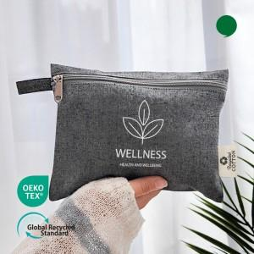 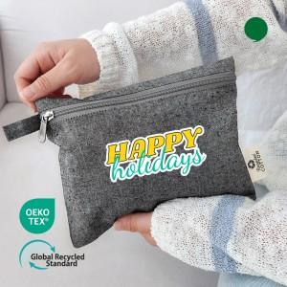

【상세/제작정보】 | <p><span style="font-size: 14pt;">※ 흰색 인쇄만 가능합니다.</span></p><p><span style="font-size: 14pt;">※ 앞면 인쇄만 가능합니다.</span></p>

【인쇄/포장옵션】 | 실크, 필름전사인쇄 / OPP(비닐)

【공급단가】 | 수량 | 100~ | 300~ | 500~ | 1,000~ | 3,000~
*VAT별도 | 단가 | 1,200원 | 1,190원 | 1,160원 | 1,110원 | 1,060원

【상품 URL】 | https://www.synergygift.co.kr:443/src/goods_detail.php?gdno=37382

